1.1
voltar à página inicial |  |  |  | 1 - FORMULÁRIOS
 | S | N | NA
 | x |  |  | 1.1 A sequência de tabulação entre campos segue a sequência de preenchimento
 |  |  |  | A ordem de tabulação por entre os campos deve corresponder à sequência normal de preenchimento do formulário.

 | Listagem de evidências
 |  |  |  |  | Notas:
 |  |  |  |  | A sequência de tabulação entre campos seque a sequência de preenchimento. Validado com navegação por teclado. Página: https://www.compete2030.gov.pt/contactos/
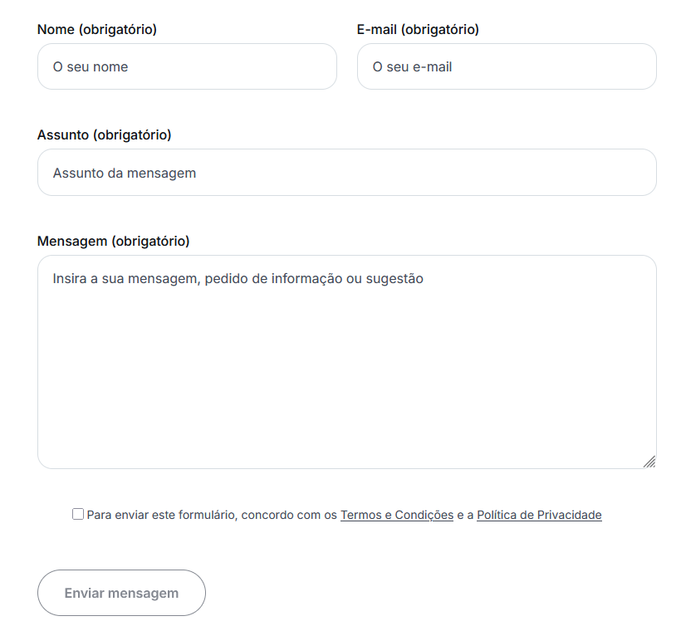

1.2
voltar à página inicial |  |  |  | 1 - FORMULÁRIOS
 | S | N | NA
 |  |  | x | 1.2 Os formulários com mais de 2 ecrãs de altura devem ser distribuídos por várias páginas
 |  |  |  | Os formulários não devem ser apresentados de forma excessivamente longa. Os formulários que ocupem mais de 2 ecrãs de altura devem ser distribuídos por tantos ecrãs quantos os necessários, para cumprir com esta regra. Os formulários longos podem também ter vários momentos de interação diferidos, solicitando ao utilizador a informação absolutamente necessária em cada etapa, em oposição à solicitação de toda a informação necessária logo num primeiro momento de interação.

 | Listagem de evidências
 |  |  |  |  | Notas:
 |  |  |  |  | O preenchimento dos campos no único formulário presente no sítio Web não ocupa mais de 2 ecrãs. Página: https://www.compete2030.gov.pt/contactos/
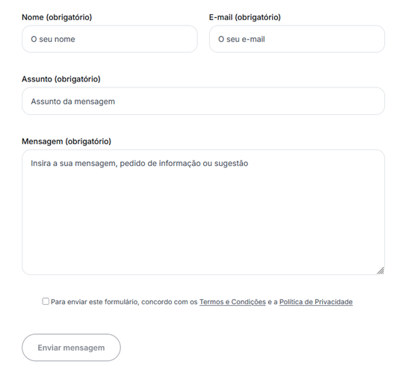

2.4
voltar à página inicial |  |  |  | 2 - CAMPOS
 | S | N | NA
 | x |  |  | 2.4 Campos obrigatórios devem ser claramente indicados como tal
 |  |  |  | A identificação não deve basear-se apenas na cor. A sinalética visual de identificação deve ser notória. Deve ser disponibilizado um equivalente alternativo compatível com as tecnologias de apoio usadas por utilizadores com necessidades especiais.

 | Listagem de evidências
 |  |  |  |  | Notas:
 |  |  |  |  | Todos os campos estão identificados textualmente como Obrigatório (ou como Opcional, se fosse o caso). Página: https://www.compete2030.gov.pt/contactos/
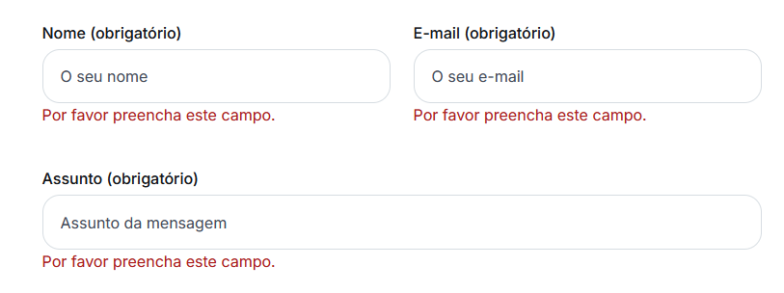

4.1
voltar à página inicial |  |  |  | 4 - ERROS
 | S | N | NA
 | x |  |  | 4.1 A informação já introduzida deve poder ser corrigida a qualquer momento
 |  |  |  | Toda a informação já transmitida pelo utilizador numa sessão pode ser corrigida, em qualquer momento, antes da transação ser finalizada.

 | Listagem de evidências
 |  |  |  |  | Notas:
 |  |  |  |  | É possível corrigir a informação introduzida nos campos, a qualquer momento, antes da transação ser finalizada. Página: https://www.compete2030.gov.pt/contactos/
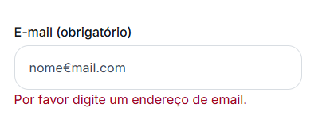

4.3
voltar à página inicial |  |  |  | 4 - ERROS
 | S | N | NA
 | x |  |  | 4.3 As mensagens de erro são claramente identificadas junto aos campos de origem
 |  |  |  | As mensagens de erro devem ser apresentadas claramente associadas aos campos a que dizem respeito. Isto não invalida a necessidade de as apresentar numa lista sumário. Esta última técnica é particularmente útil em páginas longas.

 | Listagem de evidências
 |  |  |  |  | Notas:
 |  |  |  |  | As mensagens de erro estão associadas ao respetivo campo e são claramente identificadas e visualmente contrastantes junto de cada campo. Página: https://www.compete2030.gov.pt/contactos/
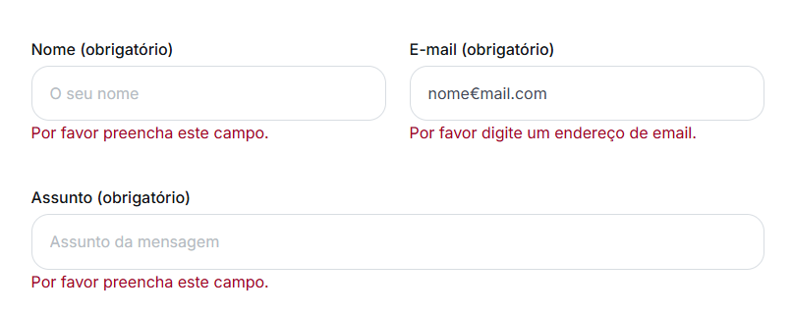

4.4
voltar à página inicial |  |  |  | 4 - ERROS
 | S | N | NA
 | x |  |  | 4.4 As mensagens de erro devem mostrar os passos concretos para a resolução dos mesmos
 |  |  |  | As mensagens de erro devem ser claras e sucintas, não expondo desnecessariamente o utilizador a mecanismos internos do sistema, explicando claramente os passos necessários para que o utilizador resolva o problema.

 | Listagem de evidências
 |  |  |  |  | Notas:
 |  |  |  |  | As mensagens de erro são objetivas e sucintas, explicando claramente o processo de correção para a sua resolução, por parte do utilizador. O botão de submissão do formulário fica ativo apenas quando todos os campos obrigatórios estão devidamente preechidos. Página: https://www.compete2030.gov.pt/contactos/
